（５）人口千人当たりの住宅投資額
1 住宅水準の国際比較
（５）人口千人当たりの住宅投資額
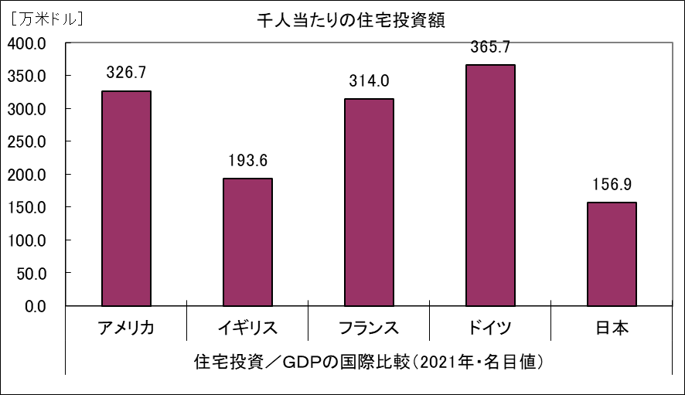

 | （資料）「国民経済計算年報」（内閣府）
 | 「Ｎａｔｉｏｎａｌ Ａｃｃｏｕｎｔｓ ｏｆ ＯＥＣＤ Ｃｏｕｎｔｒｉｅｓ」（ＯＥＣＤ）

 | 0

